Card 2 – Tekst i obrazek
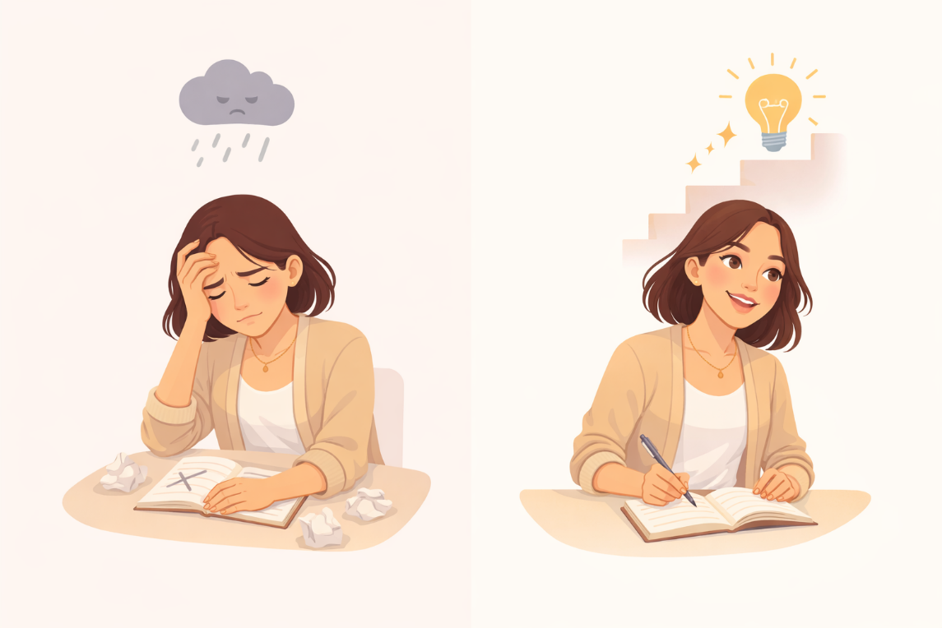
Field | Example content | Option A | Option B | Option C | Author | Image Alt | Image Description | Video Duration Est | Video Alt | Video Description
Title | Jak postrzegasz siebie?
Text | Czasami wydaje nam się, że nasze zdolności są niezmienne, że w czymś jesteśmy albo „dobre”, albo „niezbyt dobre”. Często nazywa się to nastawieniem stałym. Nastawienie na rozwój jest czymś innym. Oznacza ono wiarę w to, że z czasem można się uczyć, doskonalić i rozwijać.
Quote
Image | https://drive.google.com/file/d/1EYhE0H8b82PI0UU4e-qedSBW_4Sb0z_Y/view?usp=drive_link |  |  |  |  | Fixed vs growth mindset comparison | A split illustration showing a woman first feeling stuck or discouraged, and then continuing to learn and improve.
Video
Subtitle
Multiple choice question
Open question
List
Last message

Card 6 - Tekstt
Field | Example content | Option A | Option B | Option C | Option D | Option E | Image Description | Video Duration Est | Video Alt | Video Description
Title | Możesz się uczyć i doskonalić
Text | Nie musisz od razu wiedzieć wszystkiego. Umiejętności i pewność siebie rozwijają się z czasem dzięki ćwiczeniom, wysiłkowi i doświadczeniu. Nie jesteś osobą niezmienną. Możesz się uczyć, dostosowywać i doskonalić.
Quote
Image | https://drive.google.com/file/d/1qajPXj7wbh5PUeF4Acs0bLeSiw5Y0uiV/view?usp=sharing |  |  |  |  |  | A woman engaged in learning or practicing, showing focus and gradual improvement.
Video
Subtitle
Multiple choice question
Open question
List
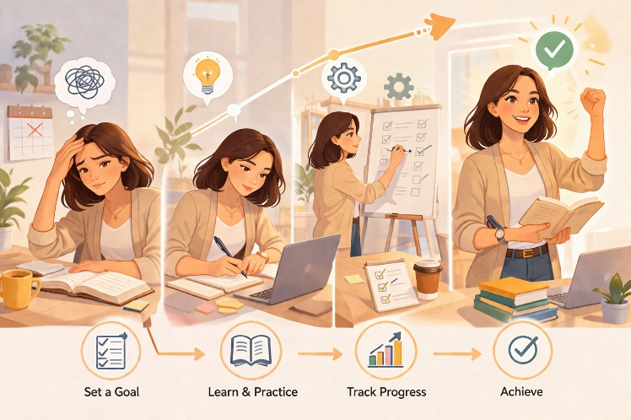
Last message

